Yasemin
 | YASEMİN

 |  |  |  | Toplam Yatırım |  |  |  | Satış |  | NET TL
 | 2024-03-19 |  |  |  |  |  |  |  |  | 189.96
 | 2023-12-13
 | 97.00 |  | Toplam | 6,960.29 |  |  |  | 6,960.29 |  | 189.96 | -%6.26
 | 1.96 |  | Mevcut | 5,997.08 |  |  |  | 5,621.37 |  | -375.71 | -%6.26 | -%7 | -%3
 |  |  | Satılan | 770.44 |  |  |  | 1,338.92 |  | 565.67 | %73.42 |  | %23

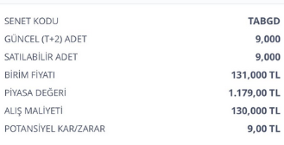
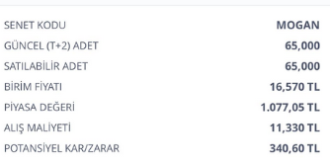
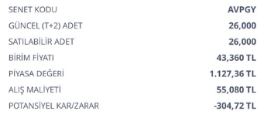
 | ALIŞ | ALIŞ | ALIŞ | ALIŞ | SATIŞ | SATIŞ | SATIŞ | SATIŞ | FARK | FARK | GÜN | GÜN | AY
Açıklama | tarih | adet | birim fiyat | Tutar | Tarih2 | Miktar | Fiyat | Tutar3 | Miktar3 | Tutar2 | Mktr | % | %

Mevcut |  |  |  |  |  |  |  |  |  |  |  |  | Mevcut | -375.71

AVPGY Halka Arz | 2023-12-13 | 26.00 | 55.08 | 1,432.08 | 2024-03-19 | 26.00 | 41.64 | 1,082.64 | -13.44 | -349.44 | 97 | -%24 | -%8
TABGD | 2023-12-13 | 9.00 | 130 | 1,170.00 | 2024-03-19 | 9.00 | 138.100000 | 1,242.90 | 8.10 | 72.90 | 97 | %6 | %2
TTE Fon | 2024-02-22 | 3500.00 | 0.97 | 3,395.00 | 2024-03-19 | 3500.00 | 0.941665 | 3,295.83 | -0.03 | -99.17 | 26 | -%3 | -%3 | -375.71

 |  |  |  |  |  |  |  |  |  |  |  | Satılan | NET | 565.67

Satılan

MOGAN halkaarz | 2024-02-28 | 68.00 | 11.33 | 770.44 | 2024-03-19 | 68.00 | 19.690000 | 1,338.92 | 8.36 | 568.48 | 20 | %74 | %111
MOGAN komisyon |  |  |  |  |  |  |  |  |  | -2.81
 |  |  |  |  |  |  |  |  |  |  |  |  |  | 565.67

